RN
บริษัท ไทย โพลีอะซีทัล จำกัด
THAI POLYACETAL CO.,LTD.
บริษัท ไทย โพลีคาร์บอเนต จำกัด
THAI POLYCARBONATE CO.,LTD.
บริษัท ไทย โพลีคาร์บอเนต จำกัด
THAI POLYCARBONATE CO.,LTD.

PR RETURNING NOTE
 |  |  |  |  |  |  |  | PURCHASING DEPT.
TO : MR.PRUTTHIPHUT |  |  |  |  | DATE : | 2021-04-23

FROM : | SUPAPORN |  |  |  | CC : | MR.PARKPOOM / SOONTORN / MR. HIRANO

SUBJECT : B60210127 |  |  |  |  | PR RECEIVED ON DATE: |  | 2021-04-22

PLEASE BE INFORMED THAT WE COULD NOT DO FURTHER PROCESS WITH A FEW REASONS AS
THE P/R IS CONSIDERED INCOMPLETE.
1. INSUFFICIENT INFORMATION OF SPECIFICATION
 | NEED THE LIGIBLE DRAWING |  |  |  | NEED MORE DETAILS
 | OTHERS
2. NEED AUTHORIZE APPROVAL BUDGET |  |  |  |  | OVER BUDGET / PRCOST 5%
 | DEPT MGR. |  | PLANT DIRECTOR/ ADV./ GM |  |  | VICE PRESIDENT |  | PRESIDENT
3. NEED ACCOUNT ASSIGNMENT CODE
 | BUDGET CODE / WBS CODE |  |  | BUDGET BALANCE |  |  |  | COST CENTER CODE
THE PR IS/ARE RETURNED TO YOUR NECESSARY ACTION.
WE WILL REGISTER THE RECEIPT OF P/R ONCE THE COMPLETED P/R ARE RE-FORWARDED TO US.
FOR PURCHASING DEPT.
PLEASE CONSIDER TO FORWARD THIS PR FOR ADJUSTING COST FROM 13,200.- TO 17,000 THB.
BECAUSE YOU’RE REQUESTING FOR RENTAL OFFICE CONTAINER
FROM 26 – APRIL – 2021 |  |  | TO 30 – JUNE – 2021
RENTAL PERIOD : 2.5 MONTHS
MONTHLY RENTAL CHARGE : 6,000 x 2 months and 5 days = 13,000.-THB
TRANSPORTATION CHARGE : 4,000.-THB (Round trip)
TOTAL COST : 17,000.-THB.
FOR YOUR COMMENT AND APPROVAL

 |  | x

PR AUTHORIZED ROUTE
AUTHORIZED ROUTE: DM --> PM--> ADV--> PS
3PS-F017 [04]

RN (2)
บริษัท ไทย โพลีอะซีทัล จำกัด
THAI POLYACETAL CO.,LTD.
บริษัท ไทย โพลีคาร์บอเนต จำกัด
THAI POLYCARBONATE CO.,LTD.
บริษัท ไทย โพลีคาร์บอเนต จำกัด
THAI POLYCARBONATE CO.,LTD.

TO : MR.PRUTTHIPHUT |  |  |  |  | DATE : | 2021-04-23 |  |  | To | From | Date | CC

FROM : | SUPAPORN |  |  |  | CC : | MR.PARKPOOM / SOONTORN / MR. HIRANO |  |  | Subject | Pr Rec.date

SUBJECT : B60210127 |  |  |  |  | PR RECEIVED ON DATE: |  | 2021-04-22

PLEASE BE INFORMED THAT WE COULD NOT DO FURTHER PROCESS WITH A FEW REASONS AS
THE P/R IS CONSIDERED INCOMPLETE. |  |  |  |  |  |  |  |  |  |  |  |  | Type 1
1. INSUFFICIENT INFORMATION OF SPECIFICATION |  |  |  |  |  |  |  |  | 1. Info | 1.1. | 1.2 | 1.3 others | Type 2
 | NEED THE LIGIBLE DRAWING |  |  |  | NEED MORE DETAILS |  |  |  | 2. budget approv |  |  |  | Type 3
 | OTHERS |  |  |  |  |  |  |  | 3. need acc assign code
2. NEED AUTHORIZE APPROVAL BUDGET |  |  |  |  | OVER BUDGET / PRCOST 5%
 | DEPT MGR. |  | PLANT DIRECTOR/ ADV./ GM |  |  | VICE PRESIDENT |  | PRESIDENT
3. NEED ACCOUNT ASSIGNMENT CODE
 | BUDGET CODE / WBS CODE |  |  | BUDGET BALANCE |  |  |  | COST CENTER CODE
THE PR IS/ARE RETURNED TO YOUR NECESSARY ACTION.
WE WILL REGISTER THE RECEIPT OF P/R ONCE THE COMPLETED P/R ARE RE-FORWARDED TO US.
FOR PURCHASING DEPT. |  |  |  |  |  |  |  |  | Memo To :
PLEASE CONSIDER TO FORWARD THIS PR FOR ADJUSTING COST FROM 13,200.- TO 17,000 THB. |  |  |  |  |  |  |  |  | Purchase
BECAUSE YOU’RE REQUESTING FOR RENTAL OFFICE CONTAINER |  |  |  |  |  |  |  |  | Requester
FROM 26 – APRIL – 2021 |  |  | TO 30 – JUNE – 2021
RENTAL PERIOD : 2.5 MONTHS
MONTHLY RENTAL CHARGE : 6,000 x 2 months and 5 days = 13,000.-THB
TRANSPORTATION CHARGE : 4,000.-THB (Round trip)
TOTAL COST : 17,000.-THB.
FOR YOUR COMMENT AND APPROVAL

 |  | x

PR AUTHORIZED ROUTE
AUTHORIZED ROUTE: DM --> PM--> ADV--> PS
3PS-F017 [04]

Data Model (2)
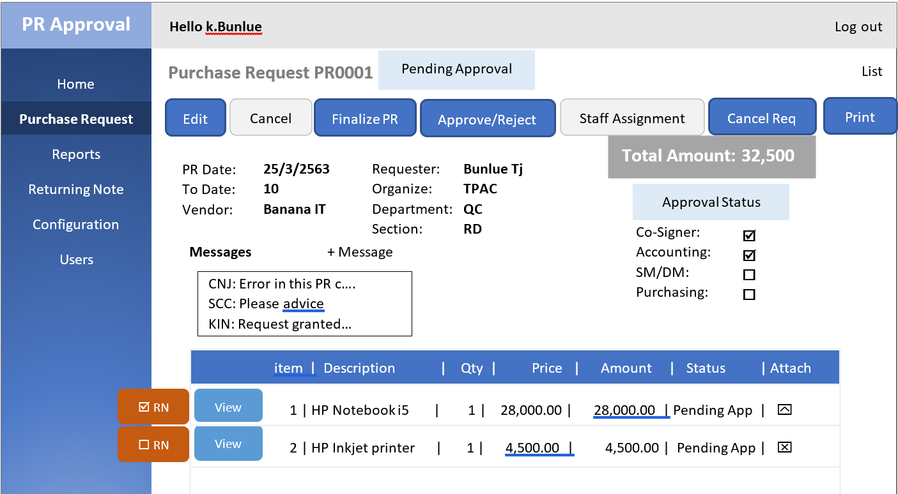
 | Header
1 | Company | H
2 | PR_No | H | H
3 | Purchasing_Group | H | H
4 | Date | H | H
5 | Requester | H
6 | Plant | H
7 | Tracking_No | H
8 | Purchasing_Org | H
9 | Department | H

 | Item
1 | Item_No | I
2 | Delete_Status | I
3 | Item_Descriptiom | I
4 | Item_Code | I
5 | Material_Group | I | H
6 | Quantity | I
7 | Unit | I
8 | Requisition_Date | I
9 | Delivery_Date | I | H
10 | Price_PR | I | H
11 | Price_Unit | I | H
12 | Desired_Vendor | I | H
13 | Fixed_Vendor | I | H
14 | Currency | I
15 | Account_Ass_Cat | I | H
16 | GL_Account | I
17 | Cost_Center | I
18 | WBS_Code | I

Data Model (3)
 | Header
1 | Company | H
2 | PR_No | H | H
3 | Purchasing_Group | H | H
4 | Date | H | H
5 | Requester | H
6 | Plant | H
7 | Tracking_No | H
8 | Purchasing_Org | H
9 | Department | H

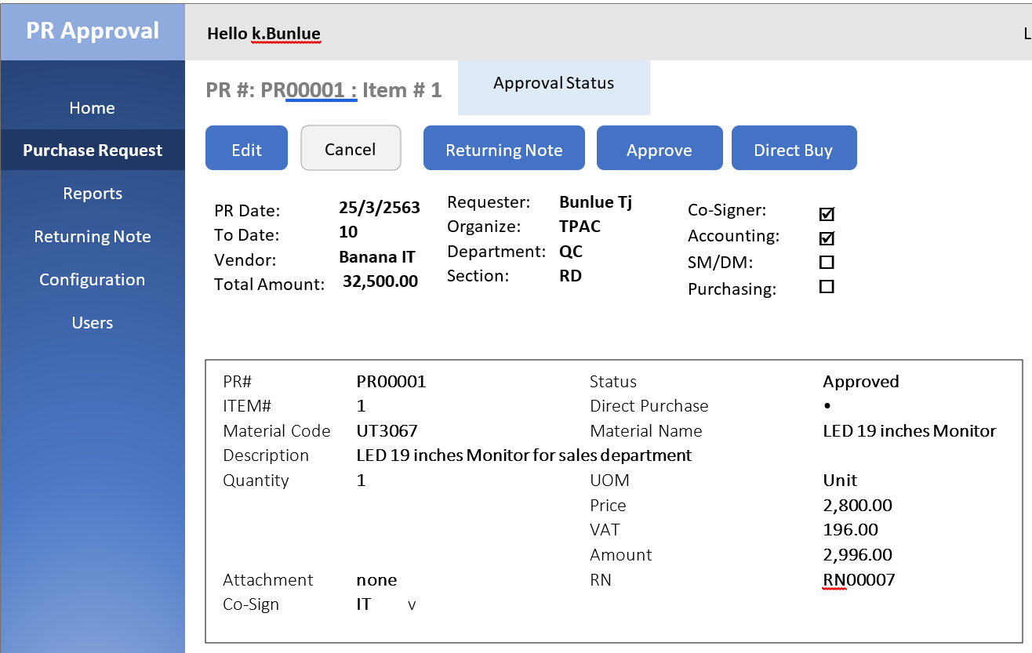
 | Item
1 | Item_No | I
2 | Delete_Status | I
3 | Item_Descriptiom | I
4 | Item_Code | I
5 | Material_Group | I | H
6 | Quantity | I
7 | Unit | I
8 | Requisition_Date | I
9 | Delivery_Date | I | H
10 | Price_PR | I | H
11 | Price_Unit | I | H
12 | Desired_Vendor | I | H
13 | Fixed_Vendor | I | H
14 | Currency | I
15 | Account_Ass_Cat | I | H
16 | GL_Account | I
17 | Cost_Center | I
18 | WBS_Code | I

3PS-F001(9)
PURCHASE REQUISITION |  |  |  |  |  | For Purchasing Dept. |  |  |  |  |  | No.

for purchaser (only)
 | THAI POLYACETAL CO., LTD. |  |  | THAI POLYCARBONATE CO., LTD. |  | Date received: |  |  |  | Issuing Date: |  | 8
 |  |  |  |  |  | Purchaser: |  |  |  | Recipient Name:

TPAC PROJECT 3
 | TPAC PROJECT 1 |  |  | TPCC PROJECT 1 | CG Concerning | OBJECTIVE / DELIVER TO :

 | TPAC PROJECT 2 |  |  | TPCC PROJECT 2 | SCA Concerning

DEPARTMENT |  |  | BUDGET
DEPARTMENT CODE: |  | 7 | ESTIMATED COST :

 |  |  |  | MATERIAL | WBS/ | DATE | PRESENT PRICE INQUIRY |  |  | PURCHASING AMOUNT |  | TERM OF | PURCHASING ORDER
ITEM | DESCRIPTION |  | QUANTITY | CODE | COST CENTER | NEEDED | VENDOR-1 | VENDOR-2 | VENDOR-3 | PER UNIT | AMOUNT | PAYMENT | NO | DATE
 |  |  |  |  | CODE
1 |  | 2 | 3.00 | 4 | 5.00 | 6

for purchaser (only)

for purchaser (only)
 |  |  | Authorized By : |  |  |  |  | Purchasing Department :
Requested By : |  |  | Plant Manager : |  |  | ( > 20,001 THB ) |  | Officer :
Approved By : |  |  | Advisor / GM : |  |  | ( > 20,001 THB ) |  | Supervisor :
 | Department Manager |  | Vice President : |  |  | ( > 500,001 THB) |  | Manager :
 | Sr. Dept. Mgr. / Executive |  | President : |  |  | ( > 1 MB ) |  | General Manager :
 |  |  |  | Authority Countersigned
3PS-F001(9)

State Design
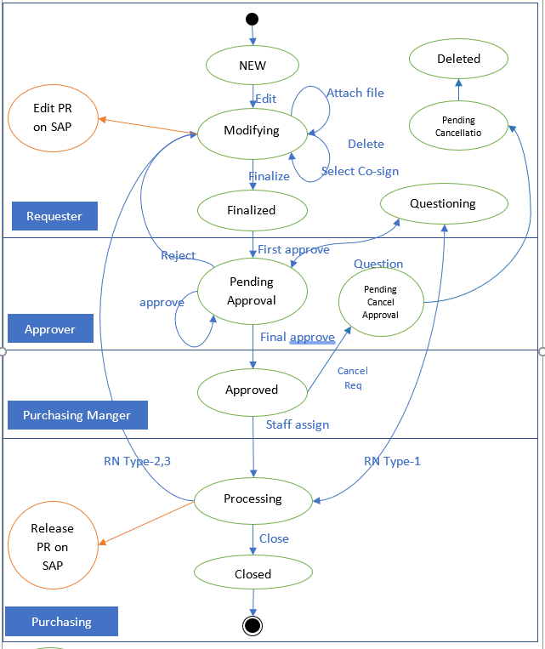

 | Status | Mode | Top Button | Role | Func. On Edit | Status chg. | Mode chg. | Workflow
10 | New | View
20 |  |  | Edit | Req. |  | Modifying | Edit
30 | Modifying | Edit
40 |  |  | Save |  |  |  | View
50 |  |  | Cancel |  |  |  | View
60 |  |  |  |  | Attach file
70 |  |  |  |  | Select co-sign
80 |  |  |  |  | Delete Req + Save | Pending Delete Approval
90 |  |  |  |  | Finalize + Save | Pending Approval |  | First Approver
100 |  | View
110 |  |  | Edit | Req. |  |  | Edit
120 | Pending Approval | View
130 |  |  | Approve | App. |  | Pending Approval |  | Next Approve or Approved
140 |  |  |  |  |  | Approved
150 |  |  | Reject |  |  | Reject
160 |  |  | Question |  | (popup)
170 | Approved (processing) | View
180 |  |  | Edit | Pur |  |  | Edit
190 |  |  | Staff Assign | PurM. | (popup)
200 |  |  | Close |  |  | Closed
210 |  | Edit
220 |  |  | Save |  |  |  | View
230 |  |  | Cancel |  |  | z | View
240 |  |  |  |  | RN-1,2,3
250 |  |  |  |  | Delete this PR | Pending Delete Approval |  | เมื่อ save
260 |  |  |  |  | Close this PR | Closed |  | เมื่อ save
270 | Pending Delete Approval | View
280 |  |  | Approve | App. |  | Pending Approval |  | Next Approve or Approved
290 |  |  |  |  |  | Approved
300 |  |  | Reject |  |  | Reject
310 |  |  | Question |  | (popup)
320 | Pending Delete | View
330 |  |  | Delete | Req. |  | Deleted
340 | Deleted | Archive
350 | Closed | Archive

 | Closed

Data Model(Baseline)
SAP |  |  |  |  | Web App
Field | Detail | Type | Digit | Example | Field | H/I | Hide | Remark | Detail | Type | Digit | Example |  | Header
BURKS | Company Short Name | CHAR | 4 | TPCC | Company | H |  | แสดงบนระบบPR |  | String |  |  | 1 | Company | H
BANFN | Purchase Requisition Number | CHAR | 10 | 10068341 | Pr_No | H | H | ไม่ต้องแสดง แต่ใช้กรองข้อมูลหลังบ้าน |  | String |  |  | 2 | PR_No | H | H
BNFPO | Item Number of Purchase Requisition | CHAR | 5 | 00010 | Item_No | I |  | แสดงบนระบบPR |  | String |  |  | 3 | Purchasing_Group | H | H
LOEKZ | Deletion Indicator in Purchasing Document | CHAR | 1 | X | Delete_Status | I |  | เป็นการ Delete บางรายการ |  | String |  |  | 4 | Pr_Date | H | H
EKGRP | Purchasing Group | CHAR | 3 | MP1 | Purchasing_Group | H | H | ไม่ต้องแสดง แต่ใช้กรองข้อมูลหลังบ้าน |  | String |  |  | 5 | Requester | H
ERDAT | Changed On | Date | 8 | 26.08.2019 | Pr_Date | H | H | ไม่ต้องแสดง แต่ใช้กรองข้อมูลหลังบ้าน |  | DateTime |  |  | 6 | Plant | H
AFNAM | Name of Requisitioner/Requester | CHAR | 12 | BENJAWAN | Requester | H |  | แสดงบนระบบPR |  | String |  |  | 7 | Tracking_No | H
TXZ01 | Short Text | CHAR | 40 | IUPILON E-2001R 5313 A | Item_Descriptiom | I |  | แสดงบนระบบPR |  | String |  |  | 8 | Purchasing_Org | H
MATNR | Material Number | CHAR | 18 | E2001R 5313-PB | Item_Code | I |  | แสดงบนระบบPR |  | String |  |  | 9 | Department | H
WERKS | Plant | CHAR | 4 | MP01 | Plant | H |  | แสดงบนระบบPR |  | String |  |  |  | State_Status
BEDNR | Requirement Tracking Number | CHAR | 10 | D62031110 | Tracking_No | H |  | แสดงบนระบบPR |  | String |  |  |  | Print_Status
MATKL | Material Group | CHAR | 9 | 9000 | Material_Group | I | H | ไม่ต้องแสดง แต่ใช้กรองข้อมูลหลังบ้าน |  | String |  |  |  | Create_Date
 | Material Group Description | CHAR | 20 | Finished Product | Material_Group_Des | I |  |  |  | String |  |  |  | TotalAmount
MENGE | Purchase Requisition Quantity | Float | 13,3 | 1,000 | Quantity | I |  | แสดงบนระบบPR |  | Float |  |  |  | Budget_Range
MEINS | Purchase Requisition Unit of Measure | CHAR | 3 | KG | UOM | I |  | แสดงบนระบบPR |  | String |  |  |  | Item
BADAT | Requisition (Request) Date | CHAR | 8 | 26.08.2019 | Requisition_Date | I |  | แสดงวันที่ต้องการของ |  | DateTime |  |  | 1 | Item_No | I
LFDAT | Item Delivery Date | Date | 8 | 26.08.2019 | Delivery_Date | I | H | ไม่ต้องแสดง แต่ใช้กรองข้อมูลหลังบ้าน |  | DateTime |  |  | 2 | Delete_Status | I
PREIS | Price in Purchase Requisition | Float | 11,2 | 0 | Price_PR | I | H | ไม่ต้องแสดง แต่ใช้คำนวนมูลค่าของLine Item |  | Float |  |  | 3 | Item_Descriptiom | I
PEINH | Price Unit | Int | 5 | 1 | Price_Unit | I | H | ไม่ต้องแสดง แต่ใช้คำนวนมูลค่าของLine Item |  | Int |  |  | 4 | Item_Code | I
LIFNR | Desired Vendor | CHAR | 10 | T263601 | Desired_Vendor | I | H | ไม่ต้องแสดง แต่ใช้กรองข้อมูลหลังบ้าน |  | String |  |  | 5 | Material_Group | I | H
FLIEF | Fixed Vendor | CHAR | 10 | T263601 | Fixed_Vendor | I | H | ไม่ต้องแสดง แต่ใช้กรองข้อมูลหลังบ้าน |  | String |  |  | 6 | Material_Group_Des | I
EKORG | Purchasing Organization | CHAR | 4 | CP01 | Purchasing_Org | H |  | แสดงบนระบบPR |  | String |  |  | 7 | Quantity | I
WAERS | Currency Key | CHAR | 5 | THB | Currency | I |  | แสดงบนระบบPR |  | String |  |  | 8 | UOM | I
KNTTP | Account Assignment Category | CHAR | 1 | 0 | Account_Ass_Cat | I | H | ไม่ต้องแสดง แต่ใช้กรองข้อมูลหลังบ้าน |  | String |  |  | 9 | Requisition_Date | I
SAKTO | GL Account | CHAR | 10 | 1440510 | GL_Account | I |  | แสดงบนระบบPR |  | String |  |  | 10 | Delivery_Date | I | H
KOSTL | Cost Center | CHAR | 10 | C00601 | Cost_Center | I |  | แสดงบนระบบPR |  | String |  |  | 11 | Price_PR | I | H
PS_PSP_PNR | WBS Code | CHAR | 8 | 309900A14MT102103 | WBS_Code | I |  | แสดงบนระบบPR |  | String |  |  | 12 | Price_Unit | I | H
DEPT | Department | CHAR | 2 | AC | Department | H |  | แสดงบนระบบPR |  | String |  |  | 13 | Desired_Vendor | I | H
 |  |  |  |  |  |  |  |  |  |  |  |  | 14 | Fixed_Vendor | I | H
 | *** สีแดงยกเลิก (ไม่จำเป็นต้องใช้งาน) |  |  |  |  |  |  |  |  |  |  |  | 15 | Currency | I
 |  |  |  |  |  |  |  |  |  |  |  |  | 16 | Account_Ass_Cat | I | H
 |  |  |  |  |  |  |  |  |  |  |  |  | 17 | GL_Account | I
 |  |  |  |  |  |  |  |  |  |  |  |  | 18 | Cost_Center | I
L3
L4
L5
 |  |  |  |  |  |  |  |  |  |  |  |  | 19 | WBS_Code | I
Co sign
Accouting
SM
DM
 |  |  |  |  |  |  |  |  |  |  |  |  |  | Attachment
 |  |  |  |  |  |  |  |  |  |  |  |  |  | Accounting_Appr
 |  |  |  |  |  |  |  |  |  |  |  |  |  | Co_Signer_Appr
 |  |  |  |  |  |  |  |  | PrId+PrItemId |  |  |  |  | NeedCoSign | Boolean
Item 1
 |  |  |  |  |  |  |  |  |  |  |  |  |  | NeedAccounting | Boolean
Header
 |  |  |  |  |  |  |  |  |  |  |  |  |  | CoSignSelection | string
 |  |  |  |  |  |  |  |  |  |  |  |  |  | PR_Closed
 |  |  |  |  |  |  |  |  |  |  |  |  |  | PR_Fixed
Co sign
Accouting
SM
DM
 |  |  |  |  |  |  |  |  |  |  |  |  |  | PrAmount
Item 2
 |  |  |  |  |  |  |  |  |  |  |  |  |  | Need_Cosign | Boolean
 |  |  |  |  |  |  |  |  |  |  |  |  |  | Need_Accounting | Boolean
 |  |  |  |  |  |  |  |  |  |  |  |  |  | Status |  | PAAC | PACS | PASM | PADM

 |  |  |  |  |  |  |  |  |  |  |  |  |  |  |  |  | PrId
 |  |  |  |  |  |  |  |  |  |  |  |  |  |  |  |  | NeedL3
 |  |  |  |  |  |  |  |  |  |  |  |  |  |  |  |  | L3ApprStatus
 |  |  |  |  |  |  |  |  |  |  |  |  |  |  |  |  | L3By
 |  |  |  |  |  |  |  |  |  |  |  |  |  |  |  |  | L3When
 |  |  |  |  |  |  |  |  |  |  |  |  |  |  |  |  | NeedL4
 |  |  |  |  |  |  |  |  |  |  |  |  |  |  |  |  | L4ApprStatus
 |  |  |  |  |  |  |  |  |  |  |  |  |  |  |  |  | L4By
 |  |  |  |  |  |  |  |  |  |  |  |  |  |  |  |  | L4When
 |  |  |  |  |  |  |  |  |  |  |  |  |  |  |  |  | NeedL5
 |  |  |  |  |  |  |  |  |  |  |  |  |  |  |  |  | L5ApprStatus
 |  |  |  |  |  |  |  |  |  |  |  |  |  |  |  |  | L5By
 |  |  |  |  |  |  |  |  |  |  |  |  |  |  |  |  | L5When

Process
Login | > ได้ MyUserID
 | > Noti
 | > Memo
 |  |  |  |  |  |  |  |  |  | Status
 | PR List | > ต้องเช็ค Role ก่อน |  |  |  |  |  |  |  | NEW | เอกสารใหม่
 |  |  | Requester |  | All Status ยกเว้น DELE,CLOS |  |  |  |  | PACS | รอ Co-sign
 |  |  | CoSigners | Group | เฉพาะ PACS ของ group ตัวเอง |  |  |  |  | PAAC | รอ Accounting
 |  |  | Accountings | Role | เฉพาะ PAAC |  |  |  |  | PASM | รอ SM
 |  | > เช็คบุคคล |  |  |  |  |  |  |  | PADM | รอ DM
 |  |  | Person |  | เฉพาะ ที่ไม่ DELE, CLOS |  |  |  |  | PAL3 | รอ L3
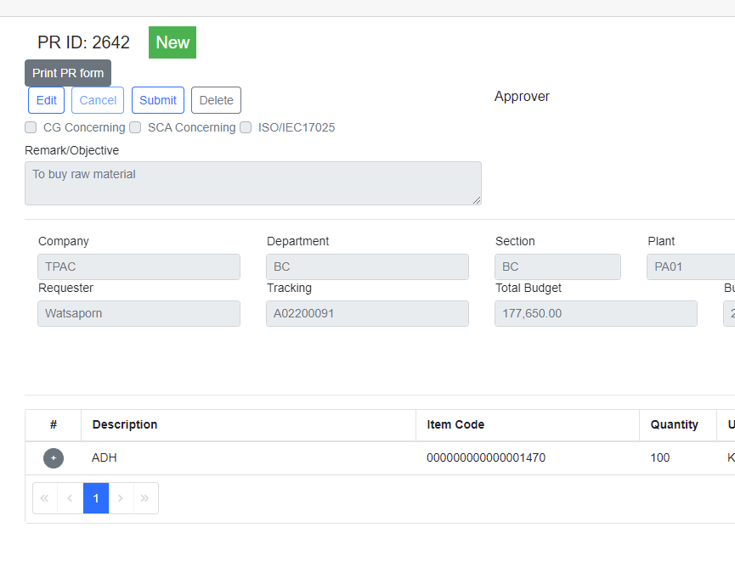
 |  |  |  |  |  |  |  |  |  | PAL4 | รอ L4
 |  |  |  |  |  |  |  |  |  | PAL5 | รอ L5
 |  |  | SM | Person |  |  |  |  |  | PURS | งาน Purchase
 |  |  | DM | Person |  |  |  |  |  | PDAP | รอ PD approve
 |  |  | L3,L4,L5 | Person |  |  |  |  |  | DELE | ลบ
 |  |  | PsDM | Person |  |  |  |  |  | CLOS | ปิด
 |  |  | Purchase | Person
 |  |  |  |  |  |  |  |  |  | PDHO | Purchase Department Head กทม.
apprflow
PrForm |  |  |  |  |  |  |  |  |  | PDRY | Purchase Department Head ระยอง
 | ดึง prHeader ตาม PrId
 | ดึง prItems ตาม PrId
 | check Status
 | :New
 | :Else
 | Show approver จาก GetvApprovalFlowPrHeadAsync

เมื่อ REQUESTER set Finalized
 | SetFinalized |  |  | (L3Id, L4Id… ได้มาจาก FindApprover)
 |  | Next PR Status = PASM
 |  | ถ้ามี :
 |  | L3Id |  | GenerateApprovalFlowHead |  |  | PrHeader | L3 | L3Id | 0 | N | 5 | TRUE
 |  | L4Id |  | GenerateApprovalFlowHead |  |  | PrHeader | L4 | L4Id | 0 | N | 6 | TRUE
 |  | L5Id |  | GenerateApprovalFlowHead |  |  | PrHeader | L5 | L5Id | 0 | N | 7 | TRUE
 |  | Need_Accounting |  | GenerateApprovalFlow |  |  | PrId | 0 | A | 0 | N | 1 | FALSE | PAAC
 |  | Need_Cosign |  | GenerateApprovalFlow |  |  | PrId | 0 | C | 0 | N | 2 |  | PACS
 |  | >Set SM |  | GenerateApprovalFlow |  |  | PrId | 0 | S | 0 | N | 3 | TRUE
 |  | >Set DM |  | GenerateApprovalFlow |  |  | PrId | 0 | D | 0 | N | 4 | TRUE
 |  |  |  | ^ สร้าง ApprovalFlow ตรงนี้

 |  | เพิ่ม workflow ไปจนถึง PURS |  |  | ดู sheet วิธีกำหนด Approver

 |  | check Purchasing Group |  |  | <--- CONFIG |  |  | check
 |  | แล้ว route ไปให้ Purchaseing Manager ของ group
 |  | Purchasing Group
 |  |  | CM | ระยอง | >>> | PF
 |  |  | CH | กทม |  | PH
 |  |  | MP | กทม |  | PH

 |  | ทำ Page : Purchasing staff Assignment

Approval Process
 |  | R1 | R2 | R3 | R4 | R5
Dept | Section | 1 - 10,000 | 10,001 - 20,000 | 20,001 - 500,000 | 500,001 - 1,000,000 | 1,000,000 +
AC | AC | 1. SM/ SORAYA KANASRI 2. DM/ AREE ANEKWUDTIKORN | 1. SM/ SORAYA KANASRI 2. DM/ AREE ANEKWUDTIKORN 3. SR.VP/ DAIKI KANADA | 1. SM/ SORAYA KANASRI 2. DM/ AREE ANEKWUDTIKORN 3. SR.VP/ DAIKI KANADA | 1. SM/ SORAYA KANASRI 2. DM/ AREE ANEKWUDTIKORN 3. SR.VP/ DAIKI KANADA | 1. SM/ SORAYA KANASRI 2. DM/ AREE ANEKWUDTIKORN 3. SR.VP/ DAIKI KANADA 4. PRS/ MASAKI NAGATA

 |  | TPAC-AC-AC-DM |  |  |  |  |  |  |  | use this

 |  | Name | Role | Org | Dept | Sec | Budget |  |  |  | Org | Sec | Dep | Wf |  |  | r1 | r2 | r3 | r4 | r5
 |  | SORAYA KANASRI |  | TPAC | AC | AC | LE 10,000 |  |  |  | TPCC | AC | AC | 1 | BHUPPHA | 1-SM | x | x | x | x | x
 |  |  |  | TPAC | AC | AC | LE 20,000 |  |  |  |  |  |  | 2 | AREE | 2-DM | x | x | x | x | x
 |  |  |  | TPAC | AC | AC | LE 500,000 |  |  |  |  |  |  | 3 | DAIKI |  |  | x | x | x | x
 |  |  |  | TPAC | AC | AC | LE 1,000,000 |  |  |  |  |  |  | 4 | AKIRA |  |  |  |  |  | x
 |  |  |  | TPAC | AC | AC | GT 1,000,000
 |  | AREE ANEKWUDTIKORN |  | TPAC | AC | AC | LE 10,000
 |  |  |  | TPAC | AC | AC | LE 20,000 |  |  |  |  |  |  | R1 | SDM
 |  |  |  | TPAC | AC | AC | LE 500,000 |  |  |  |  |  |  | R2 | DAIKI
 |  |  |  | TPAC | AC | AC | LE 1,000,000 |  |  |  |  |  |  | R3 | DAIKI
 |  |  |  | TPAC | AC | AC | GT 1,000,000 |  |  |  |  |  |  | R4 | DAIKI
 |  | DAIKI KANADA | R2, WO=3 | TPAC | AC | AC | LE 20,000 |  |  |  |  |  |  | R5 | AKIRA
 |  |  | R3, WO=3 | TPAC | AC | AC | LE 500,000
 |  |  | R4, WO=3 | TPAC | AC | AC | LE 1,000,000 |  |  | BHUPPHA |  | TPCC | AC | AC
 |  |  | R5, WO=3 | TPAC | AC | AC | GT 1,000,000
 |  | MASAKI NAGATA | R5, WO=4 | TPAC | AC | AC | GT 1,000,000

PR
 |  |  |  |  | PR --> เช็ค จน.เงิน |  |  |  |  |  |  | R1 | R2 | R3 | R4 | R5
 |  |  |  |  | R1 | 1,2 | SORAYA KANASRI | TPCC | AC | AC |  | 1st | 1st | 1st | 1st | 1st
 |  |  |  |  | R2 | 1,2,3 | AREE ANEKWUDTIKORN | TPCC | AC | AC |  | last
 |  |  |  |  | R3 | 1,2,3 | DAIKI KANADA | TPCC | AC | AC |  |  | last | last | last
 |  |  |  |  | R4 | 1,2,3 | MASAKI NAGATA | TPCC | AC | AC |  |  |  |  |  | last
 |  |  |  |  | R5 | 1,2,3,4

 |  |  |  |  |  |  | NAVARAT RUANGTURAKIT | TPCC | LG | PLNG |  | 1st | 1st | 1st | 1st | 1st
 |  |  |  |  |  |  | JUMPOL PHOTI | TPCC | LG | PLNG |  | last
 |  |  |  |  |  |  | KAMPOL KHONGVITTAYANON | TPCC | LG | PLNG |  |  | last
 |  |  |  |  |  |  | MAKOTO KOBAYASHI | TPCC | LG | PLNG |  |  |  | last | last
 |  | PR |  |  |  |  | MASAKI NAGATA | TPCC | LG | PLNG |  |  |  |  |  | last
 |  | v
 |  | Select Co-Sign |  |  |  |  |  | Org | Dep | Seg | R1 | R2 | R3 | R4 | R5
 |  | v |  |  |  |  | NAVARAT RUANGTURAKIT | TPCC | LG | PLNG | 1 | 1 | 1 | 1 | 1
 |  | Co-sign appr | group |  |  |  | JUMPOL PHOTI | TPCC | LG | PLNG | 2 | 2 | 2 | 2 | 2
 |  | Account appr | accounting |  |  |  | KAMPOL KHONGVITTAYANON | TPCC | LG | PLNG |  | 3 | 3 | 3 | 3
 |  | v |  |  |  |  | MAKOTO KOBAYASHI | TPCC | LG | PLNG |  |  | 4 | 4 | 4
 |  | SM appr | org-dep-sec | TPAC-AC-AC | SM |  | MASAKI NAGATA | TPCC | LG | PLNG |  |  |  |  | 5
 |  | DM appr | org-dep-sec | TPAC-AC-AC | DM
 |  | Level appr | org-dep-sec-lev | TPAC-AC-AC | L2 |  |  |  |  |  |  | 1 | 2 | 3 | 4 | 5
 |  |  |  |  |  |  |  | TPCC | LG | PLNG | R1 | NR | JP
 |  |  |  |  |  |  |  | TPCC | LG | PLNG | R2 | NR | JP | KK
 |  |  |  |  |  |  |  | TPCC | LG | PLNG | R3 | NR | JP | KK | MK
 |  |  |  |  |  |  |  | TPCC | LG | PLNG | R4 | NR | JP | KK | MK
 |  |  |  |  |  |  |  | TPCC | LG | PLNG | R5 | NR | JP | KK | MK | MN

 |  |  |  |  |  |  |  | Org | Dep | Sec | Role | R1 | R2 | R3 | R4 | R5
 |  |  |  |  |  |  | NAVARAT RUANGTURAKIT | TPCC | LG | PLNG | SM | 1 | 1 | 1 | 1 | 1
 |  |  |  |  |  |  | JUMPOL PHOTI | TPCC | LG | PLNG | DM | 2 | 2 | 2 | 2 | 2
 |  |  |  |  |  |  | KAMPOL KHONGVITTAYANON | TPCC | LG | PLNG
 |  |  |  |  |  |  | MAKOTO KOBAYASHI | TPCC | LG | PLNG
 |  |  |  |  |  |  | MASAKI NAGATA | TPCC | LG | PLNG

 |  |  |  |  |  |  | PR --Org Dep Sec
 |  |  |  |  |  |  | 1 approval

User and Role
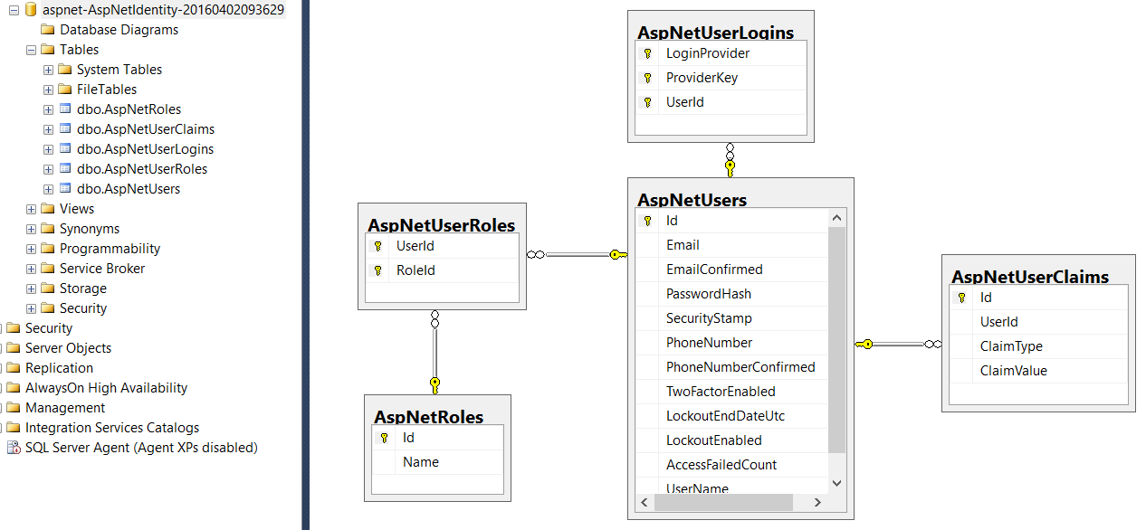

User tables:
 | UserTable | Id
 |  | UserName
 |  | Position
 |  | Email

 | WorkflowAutho

 |  |  |  |  | DM
1. SM/ SORAYA KANASRI 2. DM/ AREE ANEKWUDTIKORN |  |  | 24 | AREE ANEKWUDTIKORN | ANUSAK KAEWHOM | 1. SM/ SORAYA KANASRI
1. SM/ ORAPHAN KITIWANARAT 2. DM/ PHATR OSUWANNARATANA |  |  | 29 | PHATR OSUWANNARATANA | AREE ANEKWUDTIKORN | 1. SM/ ORAPHAN KITIWANARAT
1. SR.SM/ PHANWADEE THEERAPHATTANA 2. DM/ DONRUEDEE SATTROOLEE |  |  | 37 | DONRUEDEE SATTROOLEE | CHAYIDSARA CHINGCHOM | 1. SR.SM/ PHANWADEE THEERAPHATTANA
1. SR.SM/ LOY INTAWONG 2. DM/ DONRUEDEE SATTROOLEE |  |  | 26 | DONRUEDEE SATTROOLEE | DONRUEDEE SATTROOLEE | 1. SR.SM/ LOY INTAWONG
1. SM/ KIATTISAK RAMSIRI 2. DM/ DONRUEDEE SATTROOLEE |  |  | 27 | DONRUEDEE SATTROOLEE | JUMPOL PHOTI | 1. SM/ KIATTISAK RAMSIRI
1. SM/ SIRIMA THEERAWONGSAREE 2. DM/ JUMPOL PHOTI |  |  | 32 | JUMPOL PHOTI | KANYARAT WICHAILAK | 1. SM/ SIRIMA THEERAWONGSAREE
1. SM/ WASANA PIYANUN 2. DM/ JUMPOL PHOTI |  |  | 24 | JUMPOL PHOTI | PARKPOOM JINDAPATIP | 1. SM/ WASANA PIYANUN
1. SM/ NAVARAT RUANGTURAKIT 2. DM/ JUMPOL PHOTI |  |  | 30 | JUMPOL PHOTI | PHATR OSUWANNARATANA | 1. SM/ NAVARAT RUANGTURAKIT
1. SM/ PONGSAK WATTANACHAROONROJ 2. SR.DM/ PARKPOOM JINDAPATIP |  |  | 35 | M/ PARKPOOM JINDAPATIP | PHATTHARA PRUDTHISUNTORN | 1. SM/ PONGSAK WATTANACHAROONROJ
1. SR.SM/ KITIPONG ARIYANON 2. SR.DM/ PARKPOOM JINDAPATIP |  |  | 30 | M/ PARKPOOM JINDAPATIP | PIMPA PAKSEELERT | 1. SR.SM/ KITIPONG ARIYANON
1. SR.SM/ NOPPORN PRASONGCHAN 2. DM/ PHATTHARA PRUDTHISUNTORN |  |  | 32 | PHATTHARA PRUDTHISUNTORN | PIYALAK TREAMPANICHKUL | 1. SR.SM/ NOPPORN PRASONGCHAN
1. SM/ PUANGPORN TRINTRAKUL 2. DM/ KANYARAT WICHAILAK |  |  | 29 | KANYARAT WICHAILAK | THANATPON SORNSIRINAPAS | 1. SM/ PUANGPORN TRINTRAKUL
1. SM/ SUPAPORN JORAJIT 2. DM/ CHAYIDSARA CHINGCHOM |  |  | 25 | CHAYIDSARA CHINGCHOM |  | 1. SM/ SUPAPORN JORAJIT
1. SM/ WEERAYUT TUMPRASERT 2. SR.DM/ ANUSAK KAEWHOM |  |  | 29 | M/ ANUSAK KAEWHOM |  | 1. SM/ WEERAYUT TUMPRASERT
1. EXP.MGR/ YUPIN PATTAMAMONGKOLCHAI 2. SR.DM/ ANUSAK KAEWHOM |  |  | 39 | M/ ANUSAK KAEWHOM |  | 1. EXP.MGR/ YUPIN PATTAMAMONGKOLCHAI
1. SR.SM/ SOMMAI SRIPROM (OR) PARKPOOM TIDSUKSAI 2. GM/ CHUKIAT TUNGYINGYONG
1. SM/ SIRIPORN WATSUB 2. DM/ PIYALAK TREAMPANICHKUL |  |  | 25 | PIYALAK TREAMPANICHKUL |  | 1. SM/ SIRIPORN WATSUB
1. SM/ SUWANNA JARIYAVISUT 2. DM/ PIMPA PAKSEELERT |  |  | 30 | PIMPA PAKSEELERT |  | 1. SM/ SUWANNA JARIYAVISUT
1. SR.SM/ TEERAYUTH LIMSUWANTHITI 2. DM/ PIMPA PAKSEELERT |  |  | 36 | PIMPA PAKSEELERT |  | 1. SR.SM/ TEERAYUTH LIMSUWANTHITI
1. SR.SM/ THONGCHAI WAIYAPATTANAKORN 2. DM/ THANATPON SORNSIRINAPAS |  |  | 39 | THANATPON SORNSIRINAPAS |  | 1. SR.SM/ THONGCHAI WAIYAPATTANAKORN
1. SM/ RUJAPA SIRIRATTANAWARANGKUN 2. DM/ THANATPON SORNSIRINAPAS |  |  | 37 | THANATPON SORNSIRINAPAS |  | 1. SM/ RUJAPA SIRIRATTANAWARANGKUN
1. SM/ BHUPPHA THEERAWAT 2. DM/ AREE ANEKWUDTIKORN |  |  | 27 | AREE ANEKWUDTIKORN
1. SM/ ADCHARA POUNGMARI 2. DM/ PHATR OSUWANNARATANA |  |  | 27 | PHATR OSUWANNARATANA
1. SR.SM/ PHANWADEE THEERAPHATTANA 2. DM/ DONRUEDEE SATTROOLEE |  |  | 37 | DONRUEDEE SATTROOLEE
1. SR.SM/ LOY INTAWONG 2. DM/ DONRUEDEE SATTROOLEE |  |  | 26 | DONRUEDEE SATTROOLEE
1. SM/ KIATTISAK RAMSIRI 2. DM/ DONRUEDEE SATTROOLEE |  |  | 27 | DONRUEDEE SATTROOLEE
1. SM/ SIRIMA THEERAWONGSAREE 2. DM/ JUMPOL PHOTI |  |  | 32 | JUMPOL PHOTI
1. SM/ WASANA PIYANUN 2. DM/ JUMPOL PHOTI |  |  | 24 | JUMPOL PHOTI
1. SM/ NAVARAT RUANGTURAKIT 2. DM/ JUMPOL PHOTI |  |  | 30 | JUMPOL PHOTI
1. SM/ SONGPOL SAWETNANTHIKUL 2. DM/ NARISSARA ADCHARIYAPETCH |  |  | 32 | NARISSARA ADCHARIYAPETCH
1. SR.SM/ ANUCHA POOLPAKDEE (OR) SM/ MANEERAT LUNGKASITH (OR) SR.SM/ KRIANGSAK SAE-IEO 2. SR.DM/ SORAWEE TONGPRASERT |  |  | 101 | M/ SORAWEE TONGPRASERT
1. SR.SM/ NAORAT PUNGCHUEN (OR) SM/ PREECHA ANUCHARTBUT 2. DM/ SOMKID CHOTSAWATRUGSA |  |  | 64 | SOMKID CHOTSAWATRUGSA
1. SM/ PUANGPORN TRINTRAKUL 2. DM/ KANYARAT WICHAILAK |  |  | 29 | KANYARAT WICHAILAK
1. SM/ SUPAPORN JORAJIT 2. DM/ CHAYIDSARA CHINGCHOM |  |  | 25 | CHAYIDSARA CHINGCHOM
1. SM/ SANYA TAMCHOP (OR) SM/ NIROJ RITTIDEAJ (OR) SR.SM/ MILINTRA POKAEW 2. DM/ WINAI CHIYANARUDOME |  |  | 86 | WINAI CHIYANARUDOME
1. SR.SM/ RACHAIN BUNSIN (OR) SR.SM/ ARTHIT PHERMTERMSIN 2. DM/ WINAI CHIYANARUDOME |  |  | 64 | WINAI CHIYANARUDOME
1. SR.SM/ SOMMAI SRIPROM (OR) PARKPOOM TIDSUKSAI 2. GM/ CHUKIAT TUNGYINGYONG
1. SM/ SIRIPORN WATSUB 2. DM/ PIYALAK TREAMPANICHKUL |  |  | 25 | PIYALAK TREAMPANICHKUL
1. SM/ SUWANNA JARIYAVISUT 2. DM/ PIMPA PAKSEELERT |  |  | 30 | PIMPA PAKSEELERT
1. SR.SM/ TEERAYUTH LIMSUWANTHITI 2. DM/ PIMPA PAKSEELERT |  |  | 36 | PIMPA PAKSEELERT
1. SR.SM/ YUPIN SARANAKOMKOOP 2. DM/ THANATPON SORNSIRINAPAS |  |  | 32 | THANATPON SORNSIRINAPAS
1. SM/ RUJAPA SIRIRATTANAWARANGKUN 2. DM/ THANATPON SORNSIRINAPAS |  |  | 37 | THANATPON SORNSIRINAPAS
1. SM/ ONUMA CHAROENSUK (OR) PACHARAPOL THANANOWAN 2. DM/ SASIWIMOL ITHISURASINGH |  |  | 68 | SASIWIMOL ITHISURASINGH
1. SM/ SIRIPORN WATSUB 2. DM/ PIYALAK TREAMPANICHKUL |  |  | 25 | PIYALAK TREAMPANICHKUL

Questions
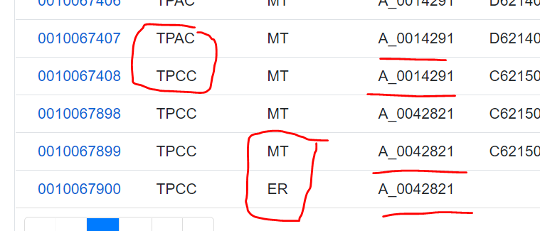
 |  |  |  |  |  |  |  |  | Requester ขอซื้อจาก > 1 หน่วยงาน ?

 |  |  |  |  |  |  |  |  | ชื่อ Requester ต้องตรงกับชื่อที่มีอยู่ใน database ฝั่ง Web Apps

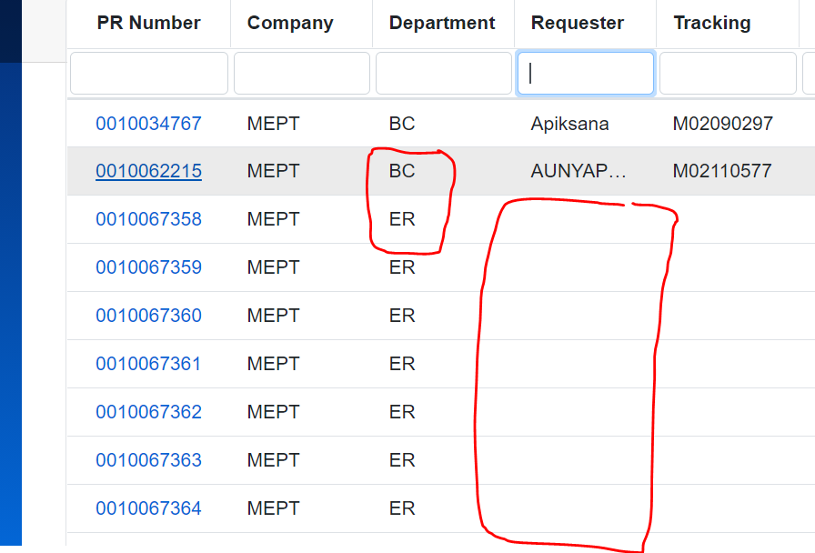

 |  |  |  |  |  |  |  |  | ไม่มี่ชื่อ Department นี้ใน Approver Matrix

 |  |  |  |  |  |  |  |  | ไม่มีชือ่ Requester

 |  |  |  |  |  |  | SEC | SM | DM | L3 | L4 | L5
Company | Requester | Department | A_0042821 | TPCC | ER | * IT | BAV | SUWANNA | PIMPA | DAIKI | AKIRA |  | BUNLUE@GMAIL.COM
MEPT |  | ER | user@test.com |  |  |  |  | THITIMA@COLLEANET.CO.TH | JIRATTA@COLLEANET.CO.TH
MEPT | Apiksana | BC |  | TPCC | MT | * IC | IC | YUPIN | THANATPON | VIRIYA | AKIRA
MEPT | AUNYAPHAT | BC |  | TPCC | AC |  |  | TPCC | AC | AC
MEPT | JITTRA | BC |  |  | FI |  |  | TPCC | FI | FI
MEPT | Test | ER |  |  | AD |  |  | TPCC | AD | AD
MEPT | Watsaporn | ER |  |  | LG |  |  | TPCC | AD | GA |  | A_0014291@TEST.COM
TPAC |  | ER |  |  | PD |  |  | TPCC | AD | HR
TPAC | A_0014291 | MT |  |  | PH |  |  | TPCC | LG | EXP
TPAC | Admin | ER |  |  | PS |  |  | TPCC | LG | WH
TPAC | Admin_ | ER |  |  | QC |  |  | TPCC | LG | PLNG
TPAC | Eknarin | MT |  |  | SHE |  |  | TPCC | PD | PT
TPAC | Jintawat | MT |  |  | BC |  |  | TPCC | PD | VP
TPAC | Kanyarat | MT |  |  | IT |  |  | TPCC | PD | COMPOUND
TPAC | kataoka | ER |  |  | IC |  |  | TPCC | PH | PH
TPAC | kataoka | TC |  |  | ISO |  |  | TPCC | PS | PS
TPAC | Lamai | MT |  | TPAC | AC |  |  | TPCC | QC | QC
TPAC | NITHISIT | MT |  |  | FI |  |  | TPCC | QC | RD
TPAC | Pipat | MT |  |  | AD |  |  | TPCC | SHE | SHE
TPAC | Prasert | MT |  |  | LG |  |  | TPCC | BC | BC
TPAC | Somsak | MT |  |  | PD |  |  | TPCC | IT | BAV
TPAC | Tammarong | MT |  |  | PH |  |  | TPCC | IT | INF
TPAC | Wanlope | MT |  |  | PS |  |  | TPCC | IC | IC
TPAC | WIGROM | MT |  |  | QC |  |  | TPCC | ISO | ISO
TPAC | Witthawat | MT |  |  | SHE |  |  | TPAC | AC | AC
TPAC | YONG | MT |  |  | BC |  |  | TPAC | FI | FI
TPCC |  | ER |  |  | IT |  |  | TPAC | AD | AD
TPCC | 123456789123 | ER |  |  | IC |  |  | TPAC | AD | GA
TPCC | A_0014291 | MT |  | MEPT | ISO |  |  | TPAC | AD | HR
TPCC | A_0042821 | ER |  |  | MKT |  |  | TPAC | LG | EXP
TPCC | A_0042821 | MT |  |  |  |  |  | TPAC | LG | WH
TPCC | Amornthep | MT |  |  |  |  |  | TPAC | LG | PLNG
TPCC | Anucha | MT |  |  |  |  |  | TPAC | PD | K2T
TPCC | Bussaba | ER |  |  |  |  |  | TPAC | PD | K2U
TPCC | Chairat | MT |  |  |  |  |  | TPAC | PD | K2W
TPCC | Dussanee | MT |  |  |  |  |  | TPAC | PH | PH
TPCC | Kanyarat | MT |  |  |  |  |  | TPAC | PS | PS
TPCC | Khwanchai | MT |  |  |  |  |  | TPAC | QC | QC
TPCC | KRIANGSAK | MT |  |  |  |  |  | TPAC | QC | RD
TPCC | Narongkorn | MT |  |  |  |  |  | TPAC | SHE | SHE
TPCC | Nitiwadee | ER |  |  |  |  |  | TPAC | BC | BC
TPCC | Nittiyaporn | LG |  |  |  |  |  | TPAC | IT | BAV
TPCC | Nuttapon | MT |  |  |  |  |  | TPAC | IT | INF
TPCC | Phisit | MT |  |  |  |  |  | TPAC | IC | IC
TPCC | Pipat | MT |  |  |  |  |  | TPAC | ISO | ISO
TPCC | Sakda | MT |  |  |  |  |  | MEPT | MKT | MKT
TPCC | Seksin | MT |  |  |  |  |  | MEPT | BC | BC
TPCC | Setthawit | MT
TPCC | Somsak | MT
TPCC | Suwat | MT
TPCC | Tanutcha | MT
TPCC | Tassanai | MT
TPCC | Wanlop | MT
TPCC | Wanlope | MT
TPCC | Worawat | MT
TPCC | Yong | MT

